isierung - Softwareinstallation
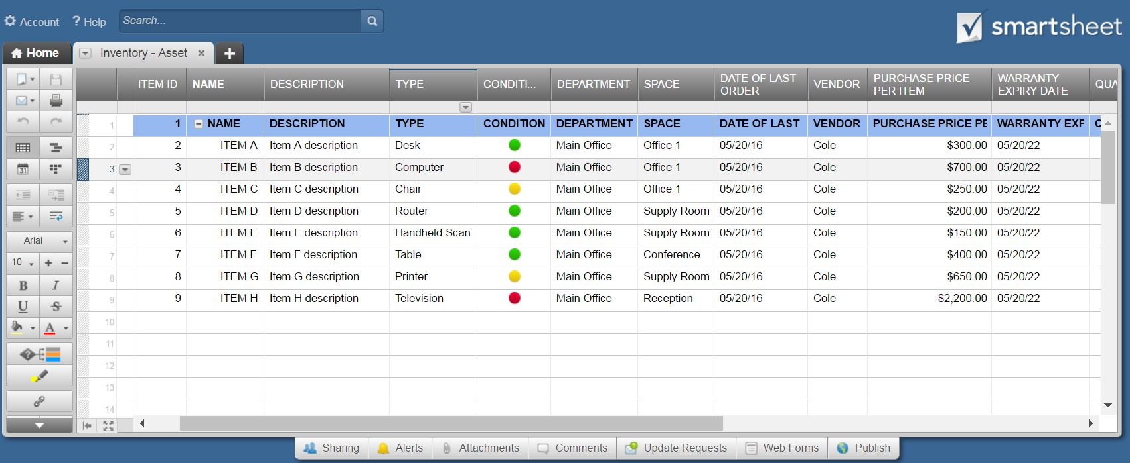
INVENTARISIERUNG - SOFTWAREINSTALLATION

HARDWARE |  |  | ORT |  | INSTALLATION |  | SOFTWARE
ARTIKEL-NR. | NAME | BESCHREIBUNG | ABTEILUNG | RAUM | DATUM DER INSTALLATION | NAME DES TECHNIKERS | VERKÄUFER | PROGRAMM | VERSION | BEMERKUNGEN | ABLAUFDATUM DER LIZENZ
A123 | MacBook Pro1 | MacBook Pro | Kunst | Büro 1 | 2016-05-20 | Jerome Scott | Lehmziegel | Kreativ-Suite | 15.2.8 | Geringer Arbeitsspeicher | 2020-05-20
B123 | MacBook Air1 | MacBook Air | Kunst | Büro 1 | 2016-05-20 | Jerome Scott | Lehmziegel | Photoshop | 14.1.7 | Absturzbericht abgelegt | 2020-05-20

 | KLICKEN SIE HIER, UM IN SMARTSHEET ZU ERSTELLEN

